Overview
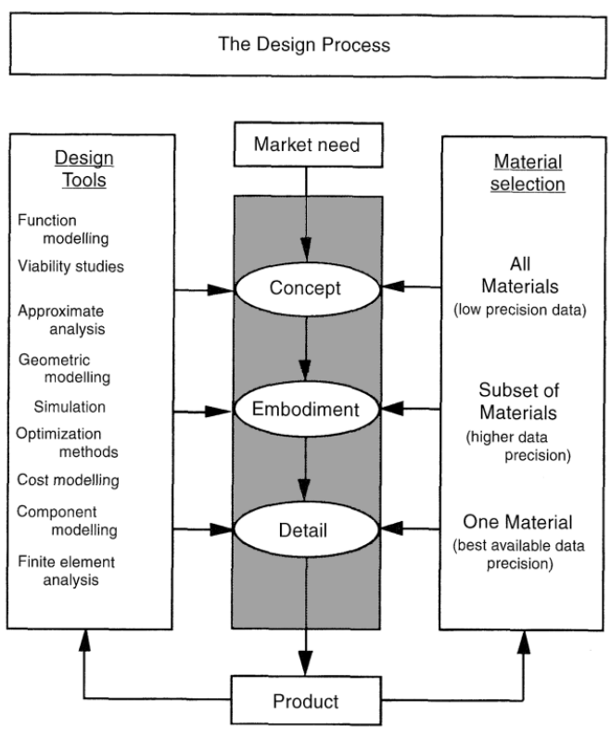
 |  | (Materials selection in mechanical design, pp 12)
Design process for the structural components of the Rocket Bench stand |  |  | Concepto
 |  |  | Maxima carga de 300 kg en el eje horizontal (x)
1. Exhaustive analysis of loads |  |  | Viabilidad de lectura de perturbaciones en los tres ejes (x,y,z)
 | a. Permanent loads |  | Referencias | https://www.researchgate.net/publication/323685633_Design_and_Implementation_of_a_Thrust_Vector_Control_TVC_Test_System
 | b. Variable loads |  | Historial de proyectos similares
2. Overview of materials |  |  | Transportable maximo 20kg por ensamble completo sin motor
 | a. Characteristics for tension, compresion and flexion |  | Restriccion de costo $1,500 MXN
 | b. Variable and static loads capabilities |  | Elevado margen de seguridad (s.f. 2 - 3)
 | c. Corrosion and termal properties |  | Diseño por funcionalidad y analisis de cargas y apoyos
3. Predimension process taking into account step 2 and step 3 |  |  | Diseño de nodos para analisis de truss/armadura a maxima carga de medicion (300kg)
 | a. Design process |  | y perturbaciones del 20% de la maxima carga, demostracion de porcentaje en hoja de
 | b. Loads overview |  | armadura.
 | c. Materials asignation due to loads and geometry
 | d. Aesthetics
4. Structural analysis
 | a. Known materials properties
 | b. Loads conditions
 | c. Standards and normative
5. Simulations
 | a. FEM
 | b. Vibrations and fatigue
6. Drawings and tolerances
7. Tracking of structure, due to failure when it's used
8. Quality assurance
 | a. Calendar of use, manual register

PTR base data
PTR cuadrado (Perfil Tubular Rectangular) | Calibre | Espesor (in) | Largo | Pieza x paquete | kg/m | Norma | Referencias de normas
1/2″ x 1/2″ | 20 | 0.036 | 6 | 231 | 0.34 | A513 | ASTM A513 | https://www.materiales.gelsonluz.com/2020/09/astm-a513-propiedades-mecanicas.html | A500B | ASTM A500 Grade B Specifications | American Standard Steel Products (nan-steel.com)
 | 18 | 0.048 | 6 | 231 | 0.44 | A513
5/8″ x 5/8″ | 20 | 0.036 | 6 | 252 | 0.43 | A513 | Referencia | PTR - Perfiles estructurales (fortacero.com)
 | 18 | 0.048 | 6 | 252 | 0.56 | A513
3/4″ x 3/4″ | 20 | 0.036 | 6 | 121 | 0.52 | A513
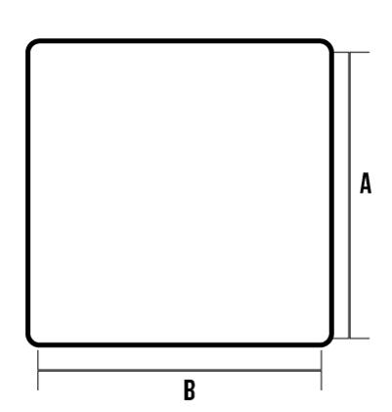
 | 18 | 0.048 | 6 | 121 | 0.68 | A513
 | 16 | 0.06 | 6 | 121 | 0.84 | A513
 | 14 | 0.075 | 6 | 121 | 1.02 | A513
1″ x 1″ | 20 | 0.036 | 6 | 100 | 0.7 | A513
 | 18 | 0.048 | 6 | 100 | 0.92 | A513
 | 16 | 0.06 | 6 | 100 | 1.14 | A513
 | 14 | 0.075 | 6 | 100 | 1.4 | A513
 | 13 | 0.09 | 6 | 100 | 1.65 | A513
 | 12 | 0.105 | 6 | 100 | 1.9 | A513
 | 11 | 0.12 | 6 | 100 | 1.94 | A500°B
 | 10 | 0.135 | 6 | 100 | 2.12 | A500°B
1 1/4″ x 1 1/4″ | 20 | 0.036 | 6 | 81 | 0.88 | A513
 | 18 | 0.0485 | 6 | 81 | 1.16 | A513
 | 16 | 0.06 | 6 | 100 | 1.44 | A513
 | 14 | 0.075 | 6 | 100 | 1.78 | A513
 | 12 | 0.105 | 6 | 100 | 2.42 | A513
1 1/2″ x 1 1/2″ | 20 | 0.036 | 6 | 49 | 1.06 | A513
 | 18 | 0.048 | 6 | 49 | 1.4 | A513
 | 16 | 0.06 | 6 | 100 | 1.74 | A513
 | 14 | 0.075 | 6 | 64 | 2.15 | A513
 | 12 | 0.105 | 6 | 64 | 2.95 | A513
 | 9 | 0.15 | 6 | 64 | 3.79 | A500°B
2″ x 2″ | 18 | 0.048 | 6 | 64 | 1.89 | A513
 | 14 | 0.075 | 6 | 64 | 2.91 | A513
 | 12 | 0.105 | 6 | 64 | 4.01 | A513
 | 10 | 0.135 | 6 | 64 | 4.84 | A500°B
 | 9 | 0.15 | 6 | 64 | 5.31 | A513
2 1/2″ x 2 1/2″ | 14 | 0.075 | 6 | 42 | 3.67 | A513
 | 11 | 0.12 | 6 | 36 | 5.57 | A500°B
 | 7 | 0.18 | 6.1 | 36 | 8.34 | A500°B
 | 1/4″ | 0.25 | 6.1 | 36 | 10.57 | A500°B
3″ x 3″ | 14 | 0.075 | 6 | 42 | 4.42 | A513
 | 11 | 0.12 | 6.10/ 12.20 | 36 | 6.78 | A500°B
 | 9 | 0.15 | 6.1 | 25 | 8.33 | A500°B
 | 7 | 0.18 | 6.1 | 25 | 10.24 | A500°B
 | 1/4″ | 0.25 | 6.10/ 12.20 | 25 | 13.1 | A500°B
3 1/2″ x 3 1/2″ | 11 | 0.12 | 6.1 | 36 | 7.99 | A500°B
 | 9 | 0.15 | 6.1 | 25 | 9.85 | A500°B
 | 7 | 0.18 | 6.1 | 25 | 12.14 | A500°B
 | 1/4″ | 0.25 | 6.10/12.20 | 16 | 15.63 | A500°B
4″ x 4″ | 14 | 0.075 | 6 | 30 | 5.93 | A513
 | 1/8″ | 0.125 | 6.10/12.20 | 30 | 9.21 | A500°B
 | 9 | 0.15 | 6.1 | 25 | 11.36 | A500°B
 | 3/16″ | 0.187 | 6.10/12.20 | 25 | 14.04 | A500°B
 | 1/4″ | 0.25 | 6.10/ 12.20 | 16 | 18.16 | A500°B
5″ x 5″ | 1/8″ | 0.125 | 6.10/12.20 | 20 | 11.63 | A500°B
 | 3/16″ | 0.187 | 6.10/12.20 | 16 | 18.96 | A500°B
 | 1/4″ | 0.25 | 6.10/12.20 | 12 | 23.22 | A500°B

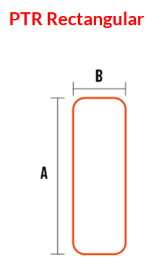
PTR rectangular | Calibre | Espesor (in) | Largo | Pieza x paquete | kg/m | Norma
1″ x1/2″ | 18 | 0.048 | 6 | 120 | 0.68 | A513
1 1/4″ x 3/4″ | 20 | 0.036 | 6 | 99 | 0.7 | A513
 | 18 | 0.048 | 6 | 99 | 0.92 | A513
1 1/2″ x 1/2″ | 20 | 0.036 | 6 | 98 | 0.7 | A513
 | 18 | 0.048 | 6 | 98 | 0.92 | A513
1/2″ x 1″ | 20 | 0.036 | 6 | 84 | 0.88 | A513
 | 18 | 0.048 | 6 | 84 | 1.16 | A513
 | 16 | 0.06 | 6 | 100 | 1.44 | A513
 | 14 | 0.075 | 6 | 84 | 1.78 | A513
 | 11 | 0.12 | 6 | 63 | 2.55 | A513
1 3/4″» x 3/4″ | 20 | 0.036 | 6 | 84 | 0.88 | A513
 | 18 | 0.048 | 6 | 84 | 1.16 | A513
2″ x 1″ | 20 | 0.036 | 6 | 50 | 1.06 | A513
 | 18 | 0.048 | 6 | 50 | 1.4 | A513
 | 14 | 0.075 | 6 | 80 | 2.15 | A513
 | 11 | 0.12 | 6 | 80 | 3.15 | A500°B
2 1/4″ x 3/4″ | 20 | 0.036 | 6 | 55 | 1.06 | A513
 | 18 | 0.048 | 6 | 55 | 1.4 | A513
2 1/2″ x 1 1/4″ | 20 | 0.075 | 6 | 54 | 1.34 | A513
 | 18 | 0.075 | 6 | 54 | 1.77 | A513
 | 14 | 0.075 | 6 | – | – | A513
2 1/2″» x 1 1/2″ | 14 | 0.075 | 6 | 48 | 2.91 | A513
3″ x 1″ | 18 | 0.048 | 6 | 48 | 1.89 | A513
 | 16 | 0.06 | 6 | 48 | 2.35 | A513
 | 14 | 0.075 | 6 | 48 | 2.91 | A513
 | 11 | 0.12 | 6 | 48 | 4.36 | A513
 | 10 | 0.135 | 6 | 48 |  | A513
3″ x 1 1/2″ | 20 | 0.036 | 6 | 48 | 1.61 | A513
 | 18 | 0.048 | 6 | 70 | 2.13 | A513
 | 14 | 0.075 | 6 | 70 | 3.29 | A513
 | 11 | 0.12 | 6 | 70 | 4.9 | A500°B
3″ x 2″ | 14 | 0.075 | 6 | 49 | 3.67 | A513
 | 11 | 0.12 | 6 | 42 | 5.57 | A500°B
 | 10 | 0.135 | 6 | 42 | 6.2 | A500°B
 | 7 | 0.18 | 6.1 | 36 | 8.34 | A500°B
 | 1/4″ | 0.25 | 6.1 | 36 | 10.57 | A500°B
4″ x 1 1/2″ | 14 | 0.075 | 6 | 35 | 4.04 | A513
4″ x 2″ | 14 | 0.075 | 6.1 | 40 | 4.42 | A513
 | 11 | 0.12 | 6.1 | 32 | 6.78 | A500°B
 | 9 | 0.15 | 6.1 | 32 | 8.33 | A500°B
 | 7 | 0.18 | 6.1 | 28 | 10.24 | A500°B
 | 1/4″ | 0.25 | 6.10/ 12.20 | 20 | 13.13 | A500°B
4″ x 3″ | 14 | 0.075 | 6 | 40 | 5.18 | A513
 | 11 | 0.12 | 6.1 | 30 | 7.99 | A500°B
 | 9 | 0.15 | 6.10/ 12.20 | 25 | 9.85 | A500°B
 | 7 | 0.18 | 6.1 | 20 | 12.14 | A500°B
 | 1/4″ | 0.25 | 6.10/12.20 | 16 | 15.63 | A500°B
5″ x 2″ | 11 | 0.12 | 6.1 | 20 | 7.99 | A500°B
 | 7 | 0.18 | 6.1 | 20 | 12.14 | A500°B
5″ x 3″ | 14 | 0.075 | 6 | 35 | 5.93 | A513
 | 1/8″ | 0.125 | 6.10/ 12.20 | 35 | 9.21 | A500°B
 | 3/16″ | 0.187 | 6.10/ 12.20 | 24 | 14.03 | A500°B
 | 1/4″ | 0.25 | 6.10/ 12.20 | 18 | 18.16 | A500°B
6″ x 2″ | 14 | 0.075 | 6 | 16 | 5.93 | A513
 | 1/8″ | 0.125 | 6.10/ 12.20 | 16 | 9.21 | A500°B
 | 3/16″ | 0.187 | 6.10/ 12.20 | 16 | 14.03 | A500°B
 | 1/4″ | 0.25 | 6.10/ 12.20 | 16 | 18.16 | A500°B
6″ x 4″ | 1/8″ | 0.125 | 6.10/ 12.20 | 20 | 11.63 | A500°B
 | 3/16″ | 0.187 | 6.10/12.20 | 20 | 17.85 | A500°B
 | 1/4″ | 0.25 | 6.10/ 12.20 | 12 | 23.22 | A500°B
8″ x 3″ | 1/8″ | 0.125 | 12.2 | 12 | 13.61 | A500°B
 | 3/16″ | 0.187 | 12.2 | 12 | 20 | A500°B

Example
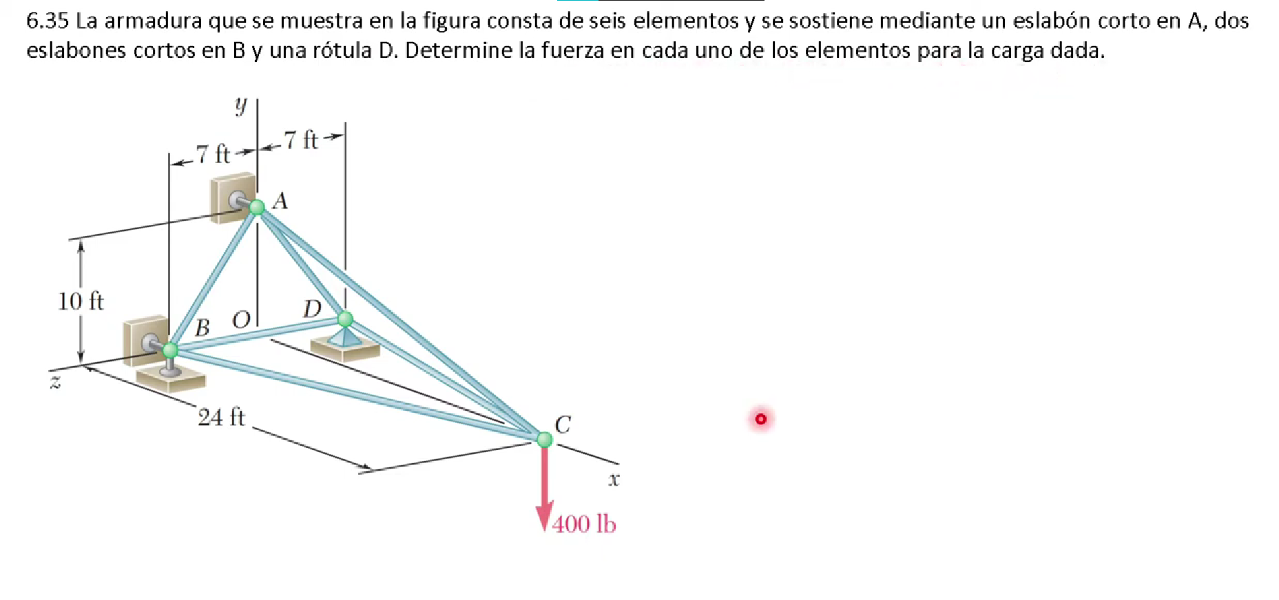
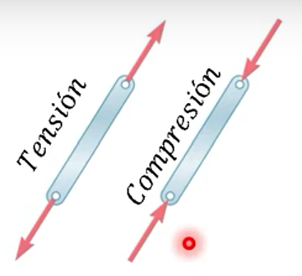

Evaluar condiciones de equilibrio |  |  |  | Reacciones en apoyos |  | Sumatoria en D

Sum Fx=0 |  | Sum Mx=0 |  | Fx= Ax + Bx + Dx = 0 |  | Md= Mfa + Mfb + Mfc
Sum Fy=0 |  | Sum My=0 |  | Fy= By + Dy - 400 |  | Mfa = R X Ax
Sum Fz=0 |  |  |  | Fz= Dz=0 |  | Mfa= (10j + 7k)x Axi
 |  |  |  | Dos ecuaciones 5 incognitas |  | Mfa= -10Axk + 7Axj
 |  |  |  | nos apoyamos con momentos
 |  |  |  |  |  | Mfb = R x Bx + R x By
 |  |  |  | Momentos |  | Mfb= 14k x Bxi + 14k x Byj
 |  |  |  | Mx= -14By + 2800 |  | Mfb = 14Bxj - 14Byi
 |  |  |  | My= 7Ax + 14Bx
 |  |  |  | Mz= -10Ax - 9600 |  | Mfc= Rx-400j
 |  |  |  |  |  | Mfc= (24i + 7k) x -400j
 |  |  |  |  |  | Mfc= -9600k + 2800i

Sistema de ecuaciones |  |  | Donde
Ax + Bx + Dx= 0 |  |  | Ax= -9600/10
By + Dy = 400 |  |  | Ax | -960
(-14)By = -2800
7Ax + 14Bx = 0 |  |  | By=2800/14
(-10)Ax = 9600 |  |  | By | 200

Despejando para Bx |  |  | Despejando de segunda ecuacion
Bx | 480 |  | Dy | 200
 |  |  | Dx | 480

Calcular ecuaciones en cada nodo
En nodo B
Evaluamos un sistema de coordenadas para cada nodo
A(0,10,0)
B(0,0,7)
C(24,0,0)
D(0,0,-7)

Calculamos el vector longitud del elemento AB |  |  |  |  | Se realiza lo mismo para cada seccion de los nodos
AB= 0i + 10j -7k |  |  |  |  | F_BC =0.96|Fbc|i- 0.28|Fbc|k
|AB|= raiz(10^2 + (-7)^2) |  |  |  |  | F_BD= -|Fbd|k
|AB|= | 12.206555616
Vector unitario= |  | elemento sobre longitud
u= 10/12.2 j - 7/12.2k
F_AB= |F_AB|unitario
F_AB=0.82|Fab|j - 0.58|Fab|k

Sumatorias en los ejes x,y,z
Fx | 0.96|Fbc|i + 480 = 0
Fy | 0.82|Fab|j +200 = 0
Fz | (-0.58)|Fab|k - |Fbd|k - 0.28|Fbc|k = 0

Fab= -224lb C
Fbc= -500lb C
Fbd= 280lb T

Truss design
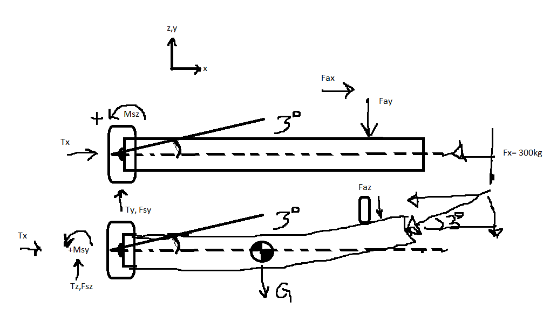
 |  |  |  |  |  |  | Suponiendo que al dar inicio a la prueba, ya sea porque el motor fue mal acomodado o perturbaciones externas
 |  |  |  |  |  |  | genera ya sea una deformacion o un movimiento del motor de 3 grados, es decir el punto donde el empuje es generado,
 |  |  |  |  |  |  | probocara un cambio en la lectura de las reacciones. Las celdas de los ejes x y y deben soportar esos posibles accidentes
 |  |  |  |  |  |  | o perturbaciones

 |  |  |  |  |  |  | De | Negando la friccion de la union del motor al banco para la condicion de empotramiento
 |  |  |  |  |  |  | Ty + Fsy + Fay+ Fy = 0
 |  |  |  |  |  |  | aFay + LFy = 0
 |  |  |  |  |  |  | Ty + Fay + Fy = 0 | Acordando que todo el empuje es dirigido en la direccion a la que la celda de carga izquierda
 |  |  |  |  |  |  |  | es posicionada, es decir debido a una mala colocacion del motor el vector de fuerza
 |  |  |  |  |  |  |  | debido al gradiente nuevo de posicion que tomo es ejercido en la posicion de
 |  |  |  |  |  |  |  | esa celda en especifico

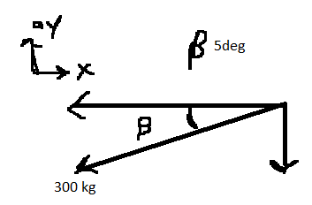
 |  |  |  |  |  |  |  |  | En el plano ay-x donde se esta ejerciendo esta nueva

 |  |  |  |  |  |  |  |  |  | Fy | 26.146722824 | kg | 9%
 |  |  |  |  |  |  |  |  |  | Hacemos que esta sea la carga
 |  |  |  |  |  |  |  |  |  | maxima que operara Fleft o Fright
 |  |  |  |  |  |  |  |  |  | Sin embargo no esta demas ampliar
 |  |  |  |  |  |  |  |  |  | al 20% el rango considerable

Las ecuaciones en cada eje son las siguientes: |  | Las medidas de a y L es la respectiva ubicacion de donde estan ubicadas las celdas en hexagono y el largo total del motor
plano x-y | Momentos | a= | 0.3 | m | L= | 0.45 | m
Sum Fx=0 | Sum My=0 | Donde el los momentos de Msy y Msz tienden a ser pequeños que pueden ser ignorados
Tx + Fax - Fx= 0 | Msy+aFay + LFy =0 | La variable Tx es la lectura leida en la celda de carga principal
Sum Fy= 0 |  | Ty y Tz son las reacciones debido a la condicion de "empotramiento" del motor que actua como una viga para este analisis
Ty + Fsy + Fay + Fy= 0
 |  | Las reacciones por friccion son:
plano x-z | Momentos | Fax donde esta rozando el motor con las celdas de carga en forma hexagonal
Sum Fz=0 | Sum Mz=0 | Fsz y Fsy son las reacciones debido a la union con el motor para la condicion de empotramiento
Tz+Fsz+Faz-G+Fz=0 | Msz- bG + aFaz + LFz = 0

Las fuerzas laterales de Faz y Fay son calculadas de la siguiente manera:
Fay= -(Fleftcos30 - Frightcos30)
Faz= -(Frightsin30 + Fleftsin30 - Ftop)

